Capa


5.i. Método Hierárquico =>
5.i. Método Hierárquico e Dendrograma
EXERCÍCIO DE FIXAÇÃO | NÃO É NECESSÁRIO UTILIZAR O R PARA RESOLVER O PROBLEMA

Reproduza os passos descritos nos slides 31 a 41, agora para método Complete. Utilize a mesma matriz de distâncias euclidianas apresentada no slide 33, e obtenha passo-a-passo os valores das distâncias máximas a cada passo de agrupamento, conforme dendrograma abaixo.

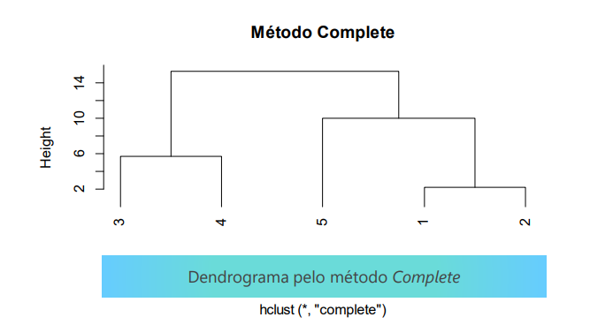

Passo 0: Matriz de distâncias
 | 1 | 2 | 3 | 4 | 5
1 |  | 2.24 | 14.14 | 15.23 | 10.00
2 |  |  | 12.04 | 13.00 | 9.22
3 |  |  |  | 5.66 | 10.00
4 |  |  |  |  | 14.56
5

Menor distância & agrega pelo Máximo
Passo 1: Juntar 1 + 2
 | 1 | 2 | 3 | 4 | 5 |  | Dado que a menor distância é 2,24, agora vamos agrupar as informações dos funcionários 1 e 2, por meio do MÁXIMO
1 |  | 2.24 | 14.14 | 15.23 | 10.00 | Agregar pelo MÁXIMO
2 |  |  | 12.04 | 13.00 | 9.22 |  | Distância entre 1 e 3 = 14,14 | Distância entre 1 e 4 = 15,23 | Distância entre 1 e 5 = 10,00
3 |  |  |  | 5.66 | 10.00 |  | Distância entre 2 e 3 = 12,04 | Distância entre 2 e 4 = 13,00 | Distância entre 2 e 5 = 9,22
4 |  |  |  |  | 14.56 |  | MÁXIMO É = 14,14 | MÁXIMO É = 15,23 | MÁXIMO É = 10,00
5

Menor distância & agrega pelo Máximo
Passo 2: Juntar 3 + 4 |  |  |  |  |  |  | Dado que a menor distância é 5,56, agora vamos agrupar as informações dos funcionários 3 e 4, por meio do MÁXIMO
 | 1 + 2 | 3 | 4 | 5
1 + 2 |  | 14.14 | 15.23 | 10.00 |  |  | Distância entre 1+2 e 3 = 14,14 | Distância entre 3 e 5 = 10
3 |  |  | 5.66 | 10.00 |  |  | Distância entre 1+2 e 4 = 15,23,00 | Distância entre 4 e 5 = 14,56
4 |  |  |  | 14.56 |  |  | MÁXIMO É = 15,23,14 | MÁXIMO É = 14,56
5

Menor distância & agrega pelo Máximo
Passo 3: Juntar [1+2] + 5 |  |  |  |  |  |  | Dado que a menor distância é 10, agora vamos agrupar as informações dos funcionários [1+2] e 5, por meio do MÁXIMO
 | 1 + 2 | 3 + 4 | 5
1 + 2 |  | 15.23 | 10.00 |  |  |  | Distância entre [1+2] e [3+4] = 15,23
3 + 4 |  |  | 14.56 |  |  |  | Distância entre 5 e [3+4] = 14,56
5 |  |  |  |  |  |  | MÁXIMO É = 15,23

Menor distância & agrega pelo Máximo
Passo 4: Juntar 5+[1+2] + [3+4]
 | [1 + 2] + 5 | 3 + 4
[1 + 2] + 5 |  | 15.23
3 + 4

5.i.Analises
5.i. Método Hierárquico e Dendrograma
EXERCÍCIO DE FIXAÇÃO | NÃO É NECESSÁRIO UTILIZAR O R PARA RESOLVER O PROBLEMA

O elemento 1 foi agrupado ao 2 na distância 5,66
O elemento 3 foi agrupado ao 4 na distância 2,24
O elemento 5 foi agrupado ao [1+2] na distância 10
O elemento [3+4] foi agrupado ao 5+[1+2] na distância 15,23

Como a distância entre 15,23 e 10 e grande, podemos sugerir separar os grupos em uma distância superior a 10 e inferior a 15,23

No caso de 3 ou mais variáveis ou muitas observações, não é possível utilizar o gráfico de dispersão para ‘comprovar’ a formação de grupos, por isso o dendrograma é uma representação gráfica muito útil para visualizar a formação dos grupos.

5.ii. Hábitos Alimentares =>
5.ii. Case: Hábitos Alimentares
BANCO DE DADOS EM .TXT | FAZER ANÁLISE NO R

Os dados são de uma pesquisa de consumo de alimentos em 25 países da Europa. Nove grupos de comida foram analisados: carne vermelha, carne branca, ovos, leite, peixes, cereais, carboidratos, grãos, frutas e vegetais. Os dados foram obtidos de DASL (The Data and Story Library). O objetivo do estudo é agrupar os países segundo comportamento de hábitos alimentares semelhantes, e investigar os hábitos alimentares com indicadores de longevidade e doenças crônicas de cada grupo de países. Os itens (a)-(g) já foram realizados em sala, agora precisam apenas ser complementados com seus respectivos comentários e conclusões.

(a) Abra o banco de dados Consumo_Alimentos.txt no R.
(b) Faça uma análise exploratória da base de dados. Comente sobre a variabilidade dos dados.
(c) Calcule a matriz de distâncias euclidianas entre os 25 países.
(d) Faça a análise de agrupamento usando os 2 métodos apresentados, escolha um dos métodos e justifique a quantidade de grupos após a análise do Dendrograma.
(e) Analise as características de cada grupo pela análise do Box Plot. Comente os resultados.
(f) Padronize as variáveis e refaça os itens (d) e (e).
(g) Rode o método K-médias, utilizando o k encontrado no item (f).
(h) Realize a comparação dos grupos encontrados pelos métodos
i. Complete sem padronização
ii. Complete com padronização
iii. K-médias com padronização
Qual agrupamento você escolheria? Descreva o perfil dos países pelos segmentos encontrados, e sugira para o grupo de pesquisa qual o melhor agrupamento de países para investigar indicadores de longevidade e doenças crônicas.

(a) Abra o banco de dados Consumo_Alimentos.txt no R.

getwd()
setwd("C:\\Users\\wilbe\\OneDrive\\Estudos\\FIA\\Estatística Aplicada\\Aula 11 - Exercícios")
consumo <- read.table("Consumo_Alimentos.txt", header = TRUE)

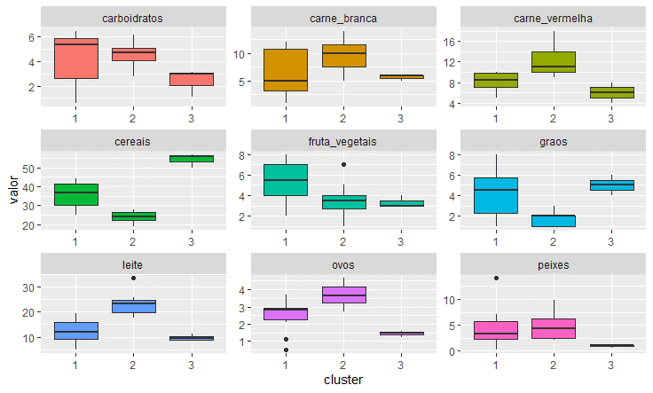
(b) Faça uma análise exploratória da base de dados. Comente sobre a variabilidade dos dados.
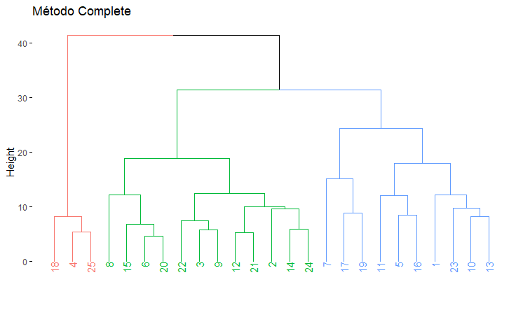

Três grupos formados+

Países | Grupos |  | Quantidade de Grupos
Albânia | 1 |  | Grupo 1: | 10 países
Alemanha Oriental | 1 |  | Grupo 2: | 12 Países
Espanha | 1 |  | Grupo 3: | 3 Países
Grécia | 1
Hungria | 1 |  | Consumo
Itália | 1 |  |  | Alto | Médio | Baixo
Polônia | 1 |  | Grupo 1 | Carboidrato / Frutas e Vegetais | Carne vermelha/ Cereais/ Grãos/ Leite/ Ovos/ Peixes | Carne Branca
Portugal | 1 |  | Grupo 2 | Carne Branca / Carne vermelha / Leite / Ovos / Peixes | Carboidrato / Frutas e Vegetais | Cereais / Grãos
Rússia | 1 |  | Grupo 3 | Cereais / Grãos | Carne Branca | Carboidrato / Carne vermelha / Frutas e Vegetais / Leite / Ovos / Peixes
Tchecoslováquia | 1
Alemanha Ocidental | 2
Áustria | 2
Bélgica | 2
Dinamarca | 2
Finlândia | 2
França | 2
Holanda | 2
Irlanda | 2
Noroega | 2
Reino Unido | 2
Suécia | 2
Suíssa | 2
Bulgária | 3
Iuguslávia | 3
Romênia | 3

(c) Calcule a matriz de distâncias euclidianas entre os 25 países.
distancia <- dist(consumo[,-1], method="euclidean") #Cálculo das distâncias euclidianas
distancia
1 | 2 | 3 | 4 | 5 | 6 | 7 | 8 | 9 | 10 | 11 | 12 | 13 | 14 | 15 | 16 | 17 | 18 | 19 | 20 | 21 | 22 | 23 | 24 | 25
2 | 23.5062
3 | 21.5988 | 8.2444
4 | 16.1217 | 32.6330 | 32.7558
5 | 15.4512 | 10.2947 | 10.2191 | 24.6156
6 | 30.3360 | 11.9017 | 11.3745 | 40.5670 | 19.2226
7 | 23.0265 | 10.5877 | 9.6732 | 33.6460 | 10.1282 | 15.5032
8 | 31.3078 | 17.4339 | 17.5912 | 40.8476 | 23.9562 | 12.1487 | 24.0391
9 | 23.6554 | 11.0707 | 5.8215 | 33.6641 | 13.2280 | 12.6511 | 14.0606 | 18.2236
10 | 12.2115 | 20.0235 | 18.4095 | 19.4481 | 15.3317 | 24.8662 | 22.2216 | 24.7718 | 18.8854
11 | 13.2008 | 17.0411 | 18.7566 | 18.7582 | 9.4731 | 26.6370 | 16.8778 | 30.0583 | 21.4942 | 15.0007
12 | 28.0802 | 10.0369 | 9.2623 | 38.5988 | 17.3776 | 8.8820 | 16.4748 | 11.4272 | 10.1912 | 23.2925 | 24.9580
13 | 10.7415 | 15.0113 | 13.6033 | 21.2530 | 8.7075 | 21.8602 | 15.5808 | 24.1413 | 15.4396 | 8.2146 | 10.6405 | 20.1965
14 | 28.9862 | 7.1596 | 10.3591 | 39.2595 | 16.5934 | 8.5258 | 13.5647 | 15.0200 | 12.2841 | 24.8363 | 23.5809 | 6.9325 | 20.5134
15 | 26.9433 | 13.4492 | 11.0386 | 38.4020 | 18.3603 | 6.8535 | 15.1308 | 11.7737 | 13.3357 | 21.7187 | 25.2729 | 10.9572 | 18.8452 | 11.6970
16 | 17.8779 | 10.1990 | 12.1856 | 24.9698 | 8.4888 | 17.9530 | 14.5038 | 19.6937 | 13.9607 | 12.4499 | 12.0457 | 16.0306 | 8.9443 | 15.8669 | 16.6607
17 | 23.1633 | 23.0204 | 19.4137 | 33.6578 | 18.8759 | 24.1344 | 15.0665 | 31.4197 | 21.9877 | 22.3329 | 21.7509 | 27.1636 | 17.9933 | 25.5984 | 20.5927 | 21.5258
18 | 10.9096 | 25.7243 | 26.0716 | 8.1786 | 18.0627 | 33.6474 | 26.8656 | 33.9594 | 27.7269 | 13.6660 | 12.1334 | 31.6762 | 14.6792 | 32.1584 | 31.2605 | 17.9588 | 27.9764
19 | 17.1461 | 17.8480 | 14.1937 | 29.4642 | 13.1450 | 21.4135 | 11.9084 | 26.7576 | 17.5883 | 16.6298 | 16.2797 | 21.8561 | 11.3124 | 21.1374 | 17.3710 | 15.6426 | 8.8074 | 22.8817
20 | 29.8970 | 12.5638 | 11.6705 | 41.3524 | 19.7805 | 4.5935 | 15.7242 | 11.5104 | 13.7670 | 25.2925 | 27.1899 | 8.6597 | 21.7883 | 8.4823 | 5.4083 | 18.7321 | 24.1149 | 34.1990 | 20.7273
21 | 24.8940 | 7.4384 | 7.6118 | 35.4203 | 14.4814 | 9.7242 | 14.7631 | 12.9116 | 8.1908 | 20.1705 | 21.8927 | 5.2086 | 16.5756 | 6.6641 | 10.6024 | 13.0962 | 24.8481 | 28.6466 | 19.4046 | 9.3712
22 | 24.6585 | 12.4780 | 6.3253 | 36.8303 | 15.9562 | 11.0331 | 14.8223 | 15.4926 | 7.4256 | 21.1050 | 24.0944 | 7.7266 | 17.6187 | 11.4691 | 10.3663 | 16.9358 | 22.8670 | 30.2645 | 17.7440 | 10.1730 | 7.8365
23 | 11.5421 | 19.1672 | 18.4540 | 16.6574 | 12.7381 | 25.5595 | 21.3209 | 25.2250 | 19.9925 | 8.8057 | 12.1367 | 23.3255 | 9.6799 | 24.9516 | 23.1599 | 10.8582 | 24.3224 | 9.9750 | 18.4253 | 26.2128 | 20.9115 | 22.2113
24 | 29.1764 | 9.6177 | 9.5995 | 40.5604 | 16.5946 | 9.9504 | 10.6367 | 18.8080 | 12.4330 | 26.3511 | 24.1516 | 9.7877 | 21.0490 | 5.8498 | 12.1351 | 18.0793 | 22.7011 | 33.4996 | 18.9803 | 9.2860 | 9.7964 | 10.8009 | 26.5789
25 | 15.8575 | 32.2084 | 32.7095 | 5.3451 | 24.5666 | 40.0528 | 33.1678 | 39.8163 | 34.2295 | 18.8918 | 17.7770 | 38.1673 | 20.9566 | 38.6655 | 37.5374 | 24.1342 | 33.0233 | 6.6948 | 28.5424 | 40.6501 | 35.1857 | 36.8244 | 15.8285 | 40.0946

(d) Faça a análise de agrupamento usando os 2 métodos apresentados, escolha um dos métodos e justifique a quantidade de grupos após a análise do Dendrograma.
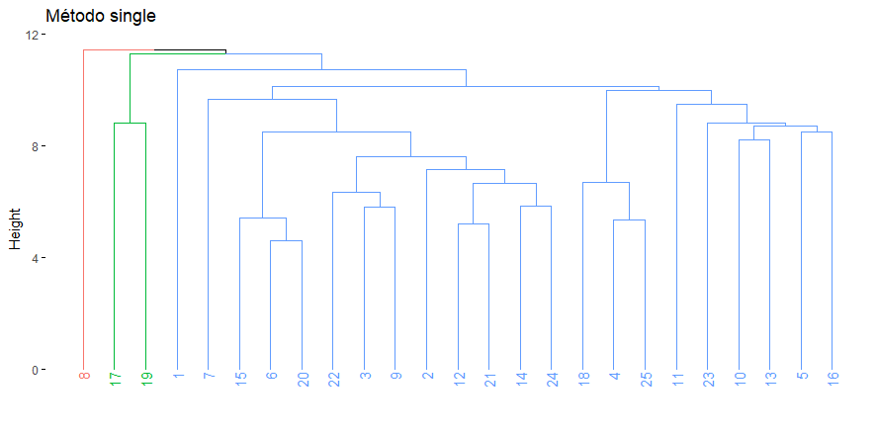
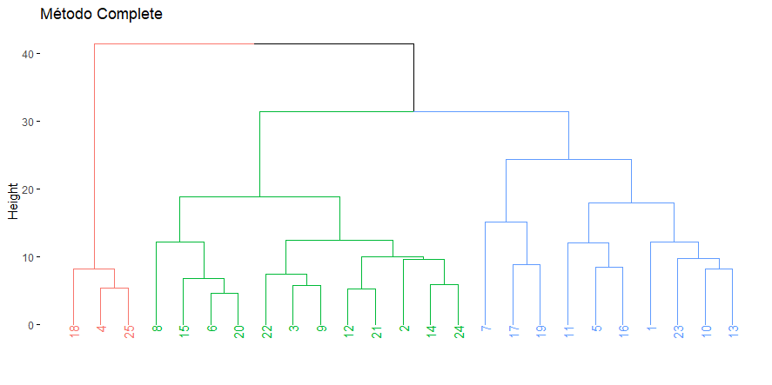

Estão representados acima os dois métodos de agrupamento (Single e Complete). Entre os dois eu escolho o método Complete por distribuir os países de forma mais clara e uniforme e dividirei dividir em 3 grupos por terem maiores proximidades em seus dados.

(e) Analise as características de cada grupo pela análise do Box Plot. Comente os resultados

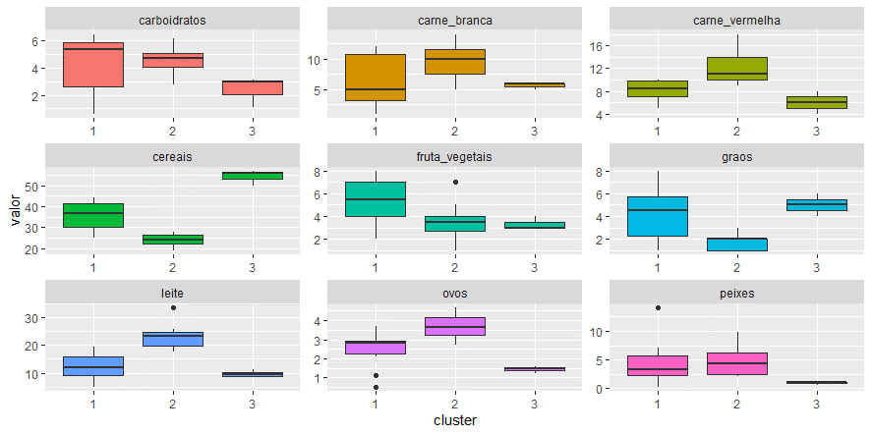

O Grupo 1 tem um alto consumo de carboidratos, frutas e vegetais. Baixo consumo de carne branca. Nos demais tipos de alimentos os países deste grupo estão entre os países do grupo 2 e 3.
O Grupo 2 tem um alto consumo de carne branca, carne vermelha, leite, ovos. Este grupo consome mais peixes que os demais, entretanto a diferença não está tão acima dos países do grupo 1. O Grupo 2 tem um baixo consumo de cereais e grãos. Já para os tipos de alimentos Carboidratose Frutas/Vegetais, este grupo fica entre os países dos grupos 1 e 3.
O Grupo 3 consome muitos cereais (Muito acima dos países dos grupos 1 e 2) e grãos, entretanto consome muito pouco carbodrato,carne vermelha, peixes, ovos e leite. Mas seu consumo de carne branca está entre os demais grupos.

(f) Padronize as variáveis e refaça os itens (d) e (e).
(d) Faça a análise de agrupamento usando os 2 métodos apresentados, escolha um dos métodos e justifique a quantidade de grupos após a análise do Dendrograma.

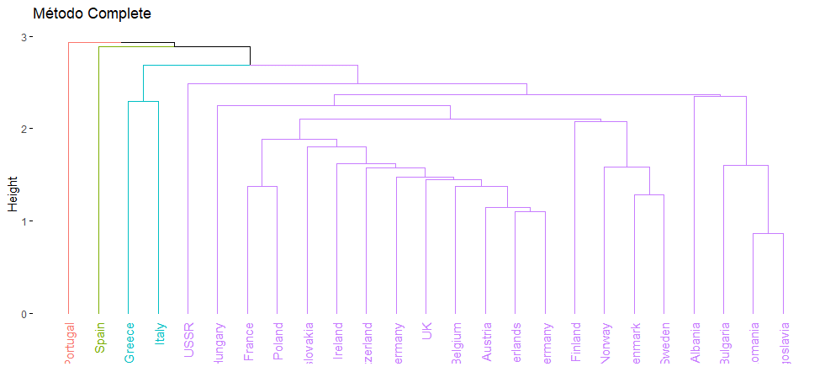
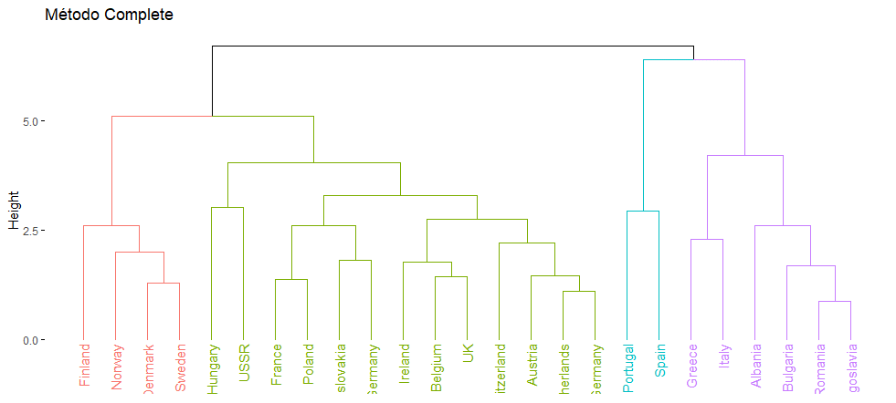

Estão representados acima os dois métodos de agrupamento (Single e Complete) com Z-Score. Entre os dois eu escolho o método Complete por distribuir os países de forma mais clara e uniforme. Neste exercício eu dividi em 4 grupos e fiquei curioso por terem sido separados em um grupo os países "Altos" (Finlândia, Noroega, Dinamarca e Suécia). Por este motivo mantive a divisão dos grupos em 4 para estudar isoladamente o comportamento alimentar desses países.

(e) Analise as características de cada grupo pela análise do Box Plot. Comente os resultados

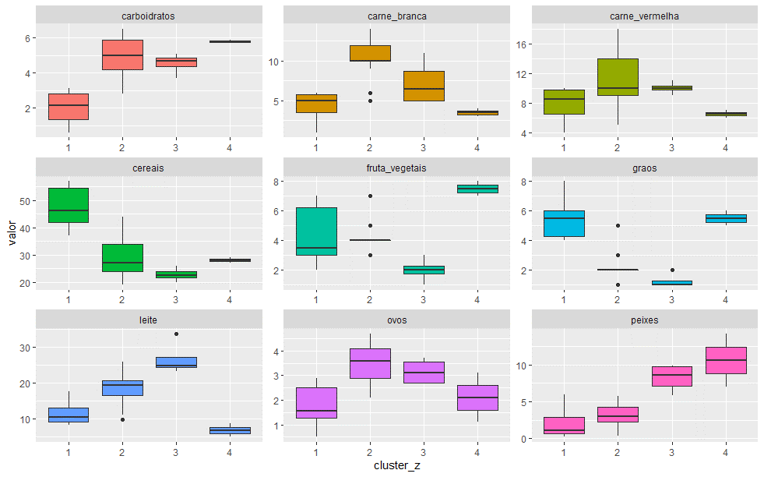

 |  |  |  |  |  |  |  |  | Método antes do Z-Score (Com 3 Grupos)
 |  |  |  |  |  |  |  |  |  | Consumo
 |  |  |  |  |  |  |  |  |  |  | Alto | Médio | Baixo
 |  |  |  |  |  |  |  |  |  | Grupo 1 | Cereais/Grãos | Carne Verm./Frutas e Vegetais | Carne Br./Carboidratos/Leite/Ovos/Peixes
 |  |  |  |  |  |  |  |  |  | Grupo 2 | Carboidratos/Carne Br./Carne Verm./Ovos | Frutas e Vegetais/Leite | Cereais/Grãos/Peixes
 |  |  |  |  |  |  |  |  |  | Grupo 3 | Leite/Ovos/Peixes/Carne Verm. | Carboidratos/Carne Br. | Cereais/Frutas e Vegetais/Grãos
 |  |  |  |  |  |  |  |  |  | Grupo 4 | Carboidratos/Frutas e Vegetais/Grãos/Peixes | Ovos/Cereais | Carne Br./Carne Verm./Leite
Método Após o Z-Score (Com 4 Grupos) |  |  | Método Depois do Z-Score (Com 4 Grupos)
Países | Grupos |  | Países | Grupos
Albânia | 1 |  | Albânia | 1 |  | Foi interessante perceber que, ao criarmos mais um grupo (4) separamos os países "Altos" dos demais. Isso nos trouxe a informação de que sua dieta está mais voltada para os produtos de origem animal (Peixes, ovos e Carne Vermelha). Devido ao clima frio e o tipo de terreno, eles acabam comendo menos produtos de origem vegetal (Frutas e Vegetais, Cereais e grãos).
Alemanha Oriental | 1 |  | Bulgária | 1
Espanha | 1 |  | Grécia | 1
Grécia | 1 |  | Itália | 1
Hungría | 1 |  | Iuguslávia | 1
Itália | 1 |  | Romênia | 1
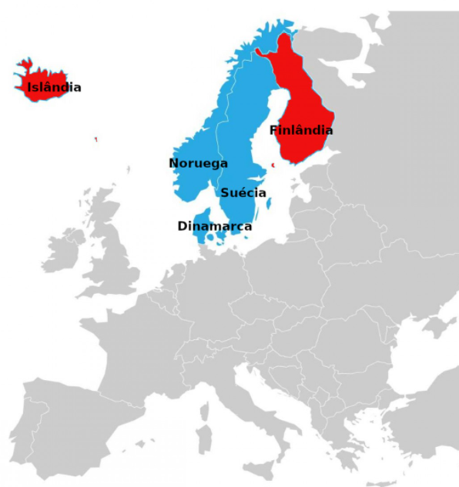
Polônia | 1 |  | Alemana Ocidental | 2
Portugal | 1 |  | Alemanha Oriental | 2
Rússia | 1 |  | Áustria | 2
Tchecoslováquia | 1 |  | Bélgica | 2
Alemana Ocidental | 2 |  | França | 2
Áustria | 2 |  | Holanda | 2
Bélgica | 2 |  | Hungría | 2
Dinamarca | 2 |  | Irlanda | 2
Finlândia | 2 |  | Polônia | 2
França | 2 |  | Reino Unido | 2
Holanda | 2 |  | Rússia | 2
Irlanda | 2 |  | Suíça | 2
Noroega | 2 |  | Tchecoslováquia | 2
Reino Unido | 2 |  | Dinamarca | 3
Suécia | 2 |  | Finlândia | 3
Suíça | 2 |  | Noroega | 3
Bulgária | 3 |  | Suécia | 3
Iuguslávia | 3 |  | Espanha | 4
Romênia | 3 |  | Portugal | 4

Estão assinalados acima em VERMELHO diferentes os países que mudaram de grupo após o Z-Score e definição de 4 grupos.

(g) Rode o método K-médias, utilizando o k encontrado no item (f).
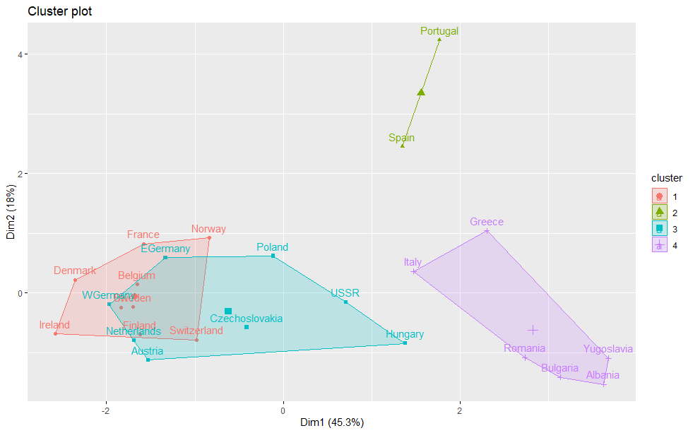
 |  |  |  |  |  |  |  | K-means clustering with 4 clusters of sizes 9, 2, 8, 6

 |  |  |  |  |  |  |  | Cluster means:
 |  |  |  |  |  |  |  | carne_vermelha carne_branca ovos leite peixes cereais carboidratos graos
 |  |  |  |  |  |  |  | 1 0.9075812 0.08079152 0.6040633 0.93656260 0.4357537 -0.7156553 0.2662720 -0.6449596
 |  |  |  |  |  |  |  | 2 -0.9696102 -1.18157605 -0.7480204 -1.45832423 1.8562639 -0.3930519 0.9326321 1.1985682
 |  |  |  |  |  |  |  | 3 -0.3452400 0.92360752 0.3033241 -0.09844603 -0.4618617 -0.1208553 0.5042578 -0.4729887
 |  |  |  |  |  |  |  | 4 -0.5778485 -0.95880530 -1.0611869 -0.78747444 -0.6565696 1.3656406 -1.3826291 1.1985682
 |  |  |  |  |  |  |  | fruta_vegetais
 |  |  |  |  |  |  |  | 1 -0.45260191
 |  |  |  |  |  |  |  | 2 1.72336879
 |  |  |  |  |  |  |  | 3 0.02611165
 |  |  |  |  |  |  |  | 4 0.06963106

 |  |  |  |  |  |  |  | Clustering vector:
 |  |  |  |  |  |  |  | Albania Austria Belgium Bulgaria Czechoslovakia Denmark EGermany
 |  |  |  |  |  |  |  | 4 3 1 4 3 1 3
 |  |  |  |  |  |  |  | Finland France Greece Hungary Ireland Italy Netherlands
 |  |  |  |  |  |  |  | 1 1 4 3 1 4 3
 |  |  |  |  |  |  |  | Norway Poland Portugal Romania Spain Sweden Switzerland
 |  |  |  |  |  |  |  | 1 3 2 4 2 1 1
 |  |  |  |  |  |  |  | UK USSR WGermany Yugoslavia
 |  |  |  |  |  |  |  | 1 3 3 4

 |  |  |  |  |  |  |  | Within cluster sum of squares by cluster:
 |  |  |  |  |  |  |  | [1] 34.183309 4.337516 27.817384 24.533464
 | Grupos |  |  |  |  |  |  | (between_SS / total_SS = 57.9 %)
 | 1 | 2 | 3 | 4
Qtde Países | 9 | 2 | 8 | 6 |  |  |  | Available components:

 |  |  |  |  |  |  |  | [1] "cluster" "centers" "totss" "withinss" "tot.withinss" "betweenss"
 |  |  |  |  |  |  |  | [7] "size" "iter" "ifault"

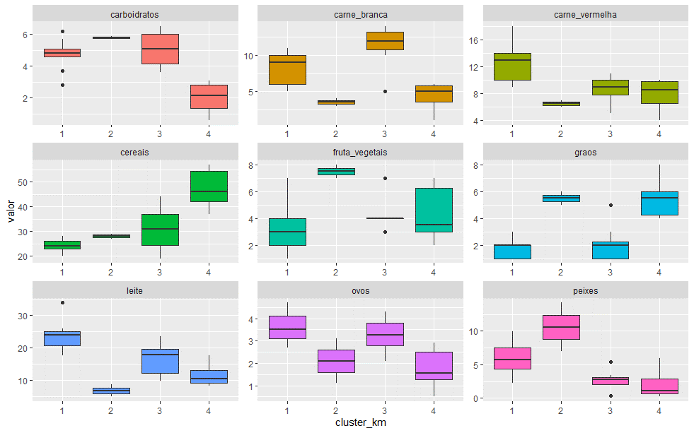

(h) Realize a comparação dos grupos encontrados pelos métodos
 | i. Complete sem padronização
 | ii. Complete com padronização
 | iii. K-médias com padronização
Qual agrupamento você escolheria? Descreva o perfil dos países pelos segmentos encontrados, e sugira para o grupo de pesquisa qual o melhor agrupamento de países para investigar indicadores de longevidade e doenças crônicas.

i. Complete sem padronização para 4 GRUPOS
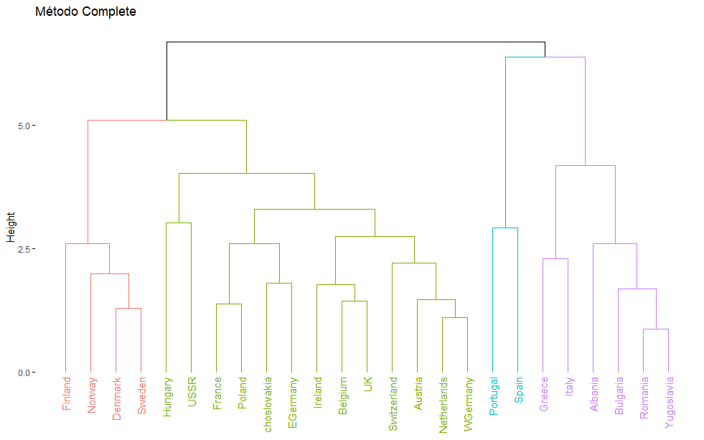

ii. Complete com padronização para 4 GRUPOS

 |  |  |  |  |  |  |  | Comparação entre os grupos formados de acordo com os exercícios i, ii e iii
 |  |  |  |  |  |  |  | Países | Grupo i | Grupo ii | Grupo iii
 |  |  |  |  |  |  |  | Albania | 1 | 1 | 4
 |  |  |  |  |  |  |  | Bulgaria | 1 | 1 | 4
 |  |  |  |  |  |  |  | Greece | 1 | 1 | 3
 |  |  |  |  |  |  |  | Italy | 1 | 1 | 3
 |  |  |  |  |  |  |  | Romania | 1 | 1 | 4
iii. K-médias com padronização para 4 GRUPOS |  |  |  |  |  |  |  | Yugoslavia | 1 | 1 | 4
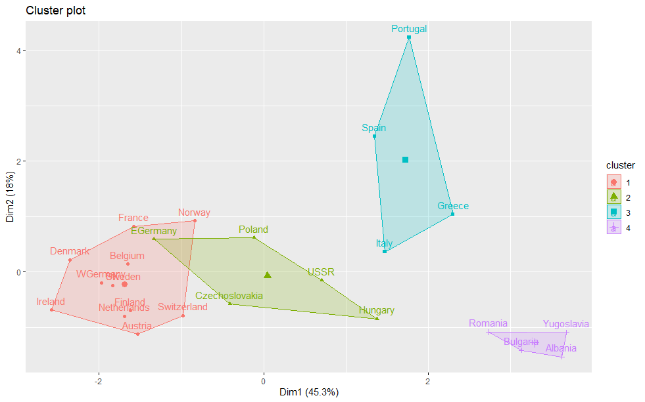
 |  |  |  |  |  |  |  | Áustria | 2 | 2 | 1
 |  |  |  |  |  |  |  | Belgium | 2 | 2 | 1
 |  |  |  |  |  |  |  | Czechoslovakia | 2 | 2 | 2
 |  |  |  |  |  |  |  | EGermany | 2 | 2 | 2
 |  |  |  |  |  |  |  | France | 2 | 2 | 1
 |  |  |  |  |  |  |  | Hungary | 2 | 2 | 2
 |  |  |  |  |  |  |  | Ireland | 2 | 2 | 1
 |  |  |  |  |  |  |  | Netheriands | 2 | 2 | 1
 |  |  |  |  |  |  |  | Poland | 2 | 2 | 2
 |  |  |  |  |  |  |  | Switzeriand | 2 | 2 | 1
 |  |  |  |  |  |  |  | UK | 2 | 2 | 1
 |  |  |  |  |  |  |  | USSR | 2 | 2 | 2
 |  |  |  |  |  |  |  | WGermany | 2 | 2 | 1
 |  |  |  |  |  |  |  | Denmark | 3 | 3 | 1
 |  |  |  |  |  |  |  | Fínland | 3 | 3 | 1
 |  |  |  |  |  |  |  | Niorway | 3 | 3 | 1
 |  |  |  |  |  |  |  | Sweden | 3 | 3 | 1
 |  |  |  |  |  |  |  | Portugal | 4 | 4 | 3
 |  |  |  |  |  |  |  | Spain | 4 | 4 | 3

Qual agrupamento você escolheria? Descreva o perfil dos países pelos segmentos encontrados, e sugira para o grupo de pesquisa qual o melhor agrupamento de países para investigar indicadores de longevidade e doenças crônicas.

Países | Grupos |  |  | Alto | Médio | Baixo |  | Países | Grupos | Carne Vermelha | Carne Branca | Ovos | Leite | Peixes | Cereais | Carboidratos | Grãos | Frutas e Vegetais
Albânia | 1 |  | Grupo 1 | Cereais/Grãos | Carne Verm./Frutas e Vegetais | Carne Br./Frutas e Vegetais/Leite/Ovos/Peixes |  | Albânia | 1 | 2 | 1 | 1 | 1 | 1 | 3 | 1 | 3 | 2
Bulgária | 1 |  | Grupo 2 | Carboidratos/Carne Br./Carne Verm./Ovos | Frutas e Vegetais/Leite | Cereais/Grãos/Peixes |  | Bulgária | 1 | 2 | 1 | 1 | 1 | 1 | 3 | 1 | 3 | 2
Grécia | 1 |  | Grupo 3 | Leite/Ovos/Peixes/Carne Verm. | Carboidratos/Carne Br. | Cereais/Frutas e Vegetais/Grãos |  | Grécia | 1 | 2 | 1 | 1 | 1 | 1 | 3 | 1 | 3 | 2
Itália | 1 |  | Grupo 4 | Carboidratos/Frutas e Vegetais/Grãos/Peixes | Ovos/Cereais | Carne Br./Carne Verm./Leite |  | Itália | 1 | 2 | 1 | 1 | 1 | 1 | 3 | 1 | 3 | 2
Iuguslávia | 1 |  |  |  |  |  |  | Iuguslávia | 1 | 2 | 1 | 1 | 1 | 1 | 3 | 1 | 3 | 2
Romênia | 1 |  |  |  |  |  |  | Romênia | 1 | 2 | 1 | 1 | 1 | 1 | 3 | 1 | 3 | 2
Alemana Ocidental | 2 |  | Entendi que o método K-Médias otimiza o processamento dos dados para conjuntos de dados muito volumosos entretanto, para este exercício e seu volume de dados, eu optei usar o método complete com padronoização para 4 grupos. Ele me fez isolar países com características regionais mais uniformes e peculiares e me permitiu estudar os países segundo sua distribuição geográfica e clima. Ex: Grupo 3 (Dinamarca, Finlândia, Noroega e Suécia), Ex: Grupo 4 (Portugal e Espanha). Com isso pude entender que determinados países consomem mais comida saudável do que outros. Mais saudáveis: Grupo 4 / Menos saudáveis: Grupo 2 e 3. Por consequência disso eu estudaria os países do grupo 4 e 1 (saudáveis), frente aos países dos grupos 2 e 3 (menos saudáveis) e estudar sua longevidade e doenças crônicas. Para este estudo eu considerei: 1 para Bauxo Consumo, 2 para médio consumo, 3 para Alto Consumo e também considerei: 3 para mais +Saudável; 2 para Saudável; 1 para -Saudável. Aplicando a proporcionalidade eu cheguei nestas conclusões sobre hábitos alimentares dos países e grupos. As tabelas ao lado mostram este passo a passo. O gráfico de radar abaixo também aponta esta tendência. |  |  |  |  | Alemana Ocidental | 2 | 3 | 3 | 3 | 2 | 1 | 1 | 3 | 1 | 2
Alemanha Oriental | 2 |  |  |  |  |  |  | Alemanha Oriental | 2 | 3 | 3 | 3 | 2 | 1 | 1 | 3 | 1 | 2
Áustria | 2 |  |  |  |  |  |  | Áustria | 2 | 3 | 3 | 3 | 2 | 1 | 1 | 3 | 1 | 2
Bélgica | 2 |  |  |  |  |  |  | Bélgica | 2 | 3 | 3 | 3 | 2 | 1 | 1 | 3 | 1 | 2
França | 2 |  |  |  |  |  |  | França | 2 | 3 | 3 | 3 | 2 | 1 | 1 | 3 | 1 | 2
Holanda | 2 |  |  |  |  |  |  | Holanda | 2 | 3 | 3 | 3 | 2 | 1 | 1 | 3 | 1 | 2
Hungría | 2 |  |  |  |  |  |  | Hungría | 2 | 3 | 3 | 3 | 2 | 1 | 1 | 3 | 1 | 2
Irlanda | 2 |  |  |  |  |  |  | Irlanda | 2 | 3 | 3 | 3 | 2 | 1 | 1 | 3 | 1 | 2
Polônia | 2 |  |  |  |  |  |  | Polônia | 2 | 3 | 3 | 3 | 2 | 1 | 1 | 3 | 1 | 2
Reino Unido | 2 |  |  |  |  |  |  | Reino Unido | 2 | 3 | 3 | 3 | 2 | 1 | 1 | 3 | 1 | 2
Rússia | 2 |  |  |  |  |  |  | Rússia | 2 | 3 | 3 | 3 | 2 | 1 | 1 | 3 | 1 | 2
Suíça | 2 |  |  |  |  |  |  | Suíça | 2 | 3 | 3 | 3 | 2 | 1 | 1 | 3 | 1 | 2
Tchecoslováquia | 2 |  |  |  |  |  |  | Tchecoslováquia | 2 | 3 | 3 | 3 | 2 | 1 | 1 | 3 | 1 | 2
Dinamarca | 3 |  |  |  |  |  |  | Dinamarca | 3 | 3 | 2 | 3 | 3 | 3 | 1 | 2 | 1 | 1
Finlândia | 3 |  |  |  |  |  |  | Finlândia | 3 | 3 | 2 | 3 | 3 | 3 | 1 | 2 | 1 | 1
Noroega | 3 |  |  |  |  |  |  | Noroega | 3 | 3 | 2 | 3 | 3 | 3 | 1 | 2 | 1 | 1
Suécia | 3 |  |  |  |  |  |  | Suécia | 3 | 3 | 2 | 3 | 3 | 3 | 1 | 2 | 1 | 1
Espanha | 4 |  |  |  |  |  |  | Espanha | 4 | 1 | 1 | 2 | 1 | 3 | 2 | 3 | 3 | 3
Portugal | 4 |  |  |  |  |  |  | Portugal | 4 | 1 | 1 | 2 | 1 | 3 | 2 | 3 | 3 | 3

 |  |  | Tipos Alimentoa | GP 1 | GP 2 | GP 3 | GP 4 |  | Grupos | Carne Vermelha | Carne Branca | Ovos | Leite | Peixes | Cereais | Carboidratos | Grãos | Frutas e Vegetais
 |  |  | - Saudáveis | 4 | 8 | 8 | 5 |  | Grupo 1 | 2 | 1 | 1 | 1 | 1 | 3 | 1 | 3 | 2
 |  |  | + Saudável | 9 | 5 | 6 | 11 |  | Grupo 2 | 3 | 3 | 3 | 2 | 1 | 1 | 3 | 1 | 2
 |  |  | Saudáveis | 2 | 6 | 5 | 3 |  | Grupo 3 | 3 | 2 | 3 | 3 | 3 | 1 | 2 | 1 | 1
 |  |  |  |  |  |  |  |  | Grupo 4 | 1 | 1 | 2 | 1 | 3 | 2 | 3 | 3 | 3

 | GP 1 | GP 2 | GP 3 | GP 4
- Saudáveis | 4 | 8 | 8 | 5
+ Saudável | 9 | 5 | 6 | 11
Saudáveis | 2 | 6 | 5 | 3
 |  |  |  |  |  |  |  |  | Alimentos | Tipo | Grupo 1 | Grupo 2 | Grupo 3 | Grupo 4
 |  |  |  |  |  |  |  |  | Carne Vermelha | - Saudáveis | 2 | 3 | 3 | 1
 |  |  |  |  |  |  |  |  | Carne Branca | Saldáveis | 1 | 3 | 2 | 1
 |  |  |  |  |  |  |  |  | Ovos | Saldáveis | 1 | 3 | 3 | 2
 |  |  |  |  |  |  |  |  | Leite | - Saudáveis | 1 | 2 | 3 | 1
 |  |  |  |  |  |  |  |  | Peixes | + Saudável | 1 | 1 | 3 | 3
 |  |  |  |  |  |  |  |  | Cereais | + Saudável | 3 | 1 | 1 | 2
 |  |  |  |  |  |  |  |  | Carboidratos | - Saudáveis | 1 | 3 | 2 | 3
 |  |  |  |  |  |  |  |  | Grãos | + Saudável | 3 | 1 | 1 | 3
 |  |  |  |  |  |  |  |  | Frutas e Vegetais | + Saudável | 2 | 2 | 1 | 3

 |  |  |  |  |  |  |  |  | Tipos Alimentos | Grupo 1 | Grupo 2 | Grupo 3 | Grupo 4
 |  |  |  |  |  |  |  |  | - Saudáveis | 2 | 3 | 3 | 1
 |  |  |  |  |  |  |  |  | Saudáveis | 1 | 3 | 2 | 1
 |  |  |  |  |  |  |  |  | Saudáveis | 1 | 3 | 3 | 2
 |  |  |  |  |  |  |  |  | - Saudáveis | 1 | 2 | 3 | 1
 |  |  |  |  |  |  |  |  | + Saudável | 1 | 1 | 3 | 3
 |  |  |  |  |  |  |  |  | + Saudável | 3 | 1 | 1 | 2
 |  |  |  |  |  |  |  |  | - Saudáveis | 1 | 3 | 2 | 3
 |  |  |  |  |  |  |  |  | + Saudável | 3 | 1 | 1 | 3
 |  |  |  |  |  |  |  |  | + Saudável | 2 | 2 | 1 | 3

5.ii.Analises
5.ii. Case: Hábitos Alimentares
BANCO DE DADOS EM .TXT | FAZER ANÁLISE NO R

Olá professores, tudo bem? As análises encontram-se nos respectivos exercícios. Abraço.

